Instructivo - Convertir a PDF
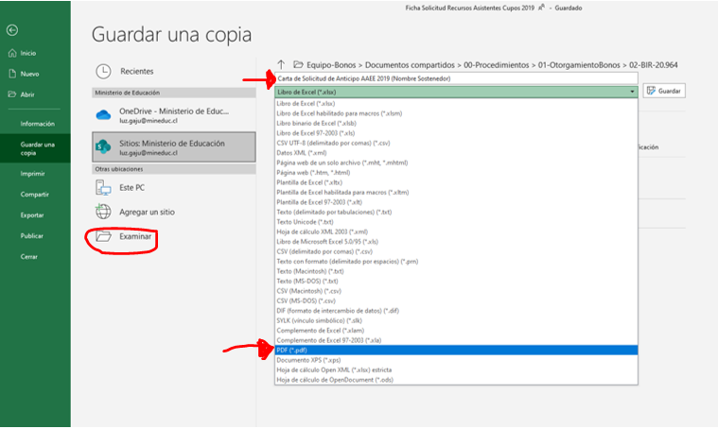
Instrucciones para guardar los documentos como PDF para su posterior firma electrónica avanzada (F.E.A)

1.-Escoger en el Excel la hoja que se necesita imprimir como PDF: por ejemplo, la Carta de Solicitud de Anticipo.

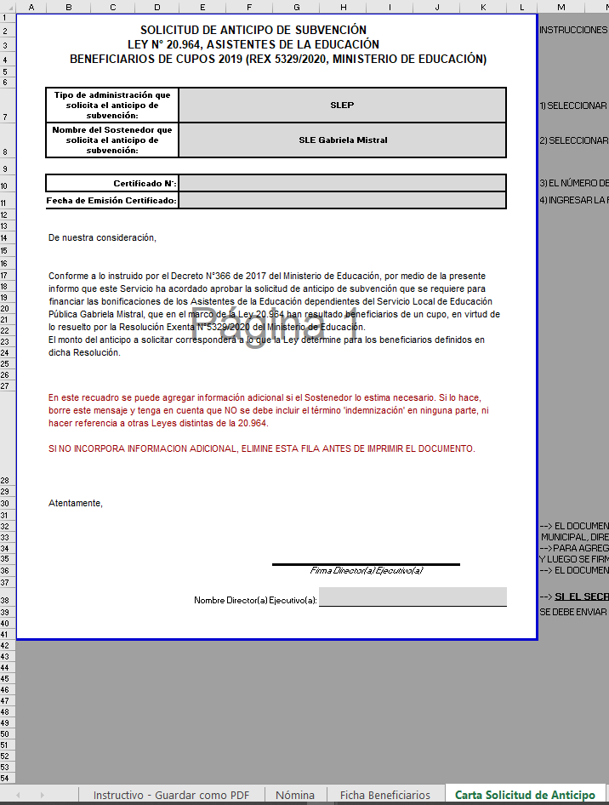

2.-En la barra superior de Excel, a al izquierda, pinchar en Archivo--> Guardar una Copia
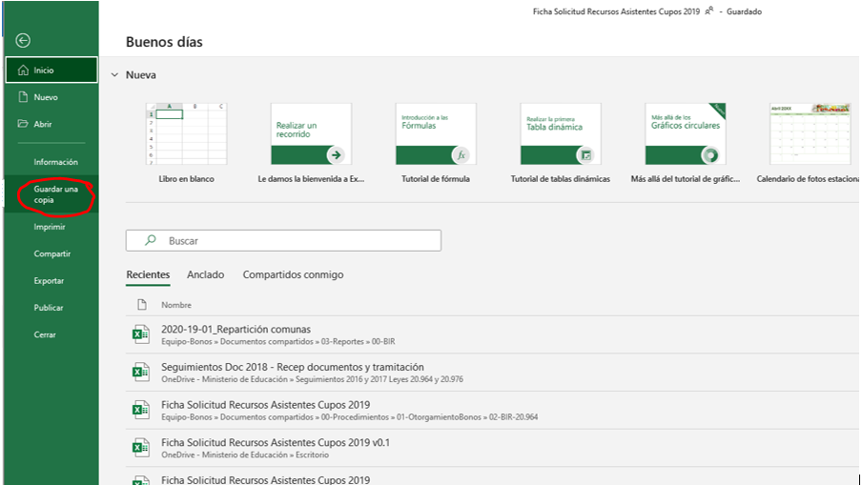

3.-Poner nombre al archivo PDF que se va a guardar (primera flecha roja de la imagen)
En la lista desplegable que está justo debajo del nombre del archivo, escoger el formato "PDF (*.pdf)" (segunda flecha roja de la imagen)
Por defecto, el PDF quedará guardado en la misma carpeta donde está el archivo Excel. Si se necesita guardar en otra carpeta, hay que
pinchar en Examinar y escoger la carpeta de destino deseada.

